DIAGRAMAS
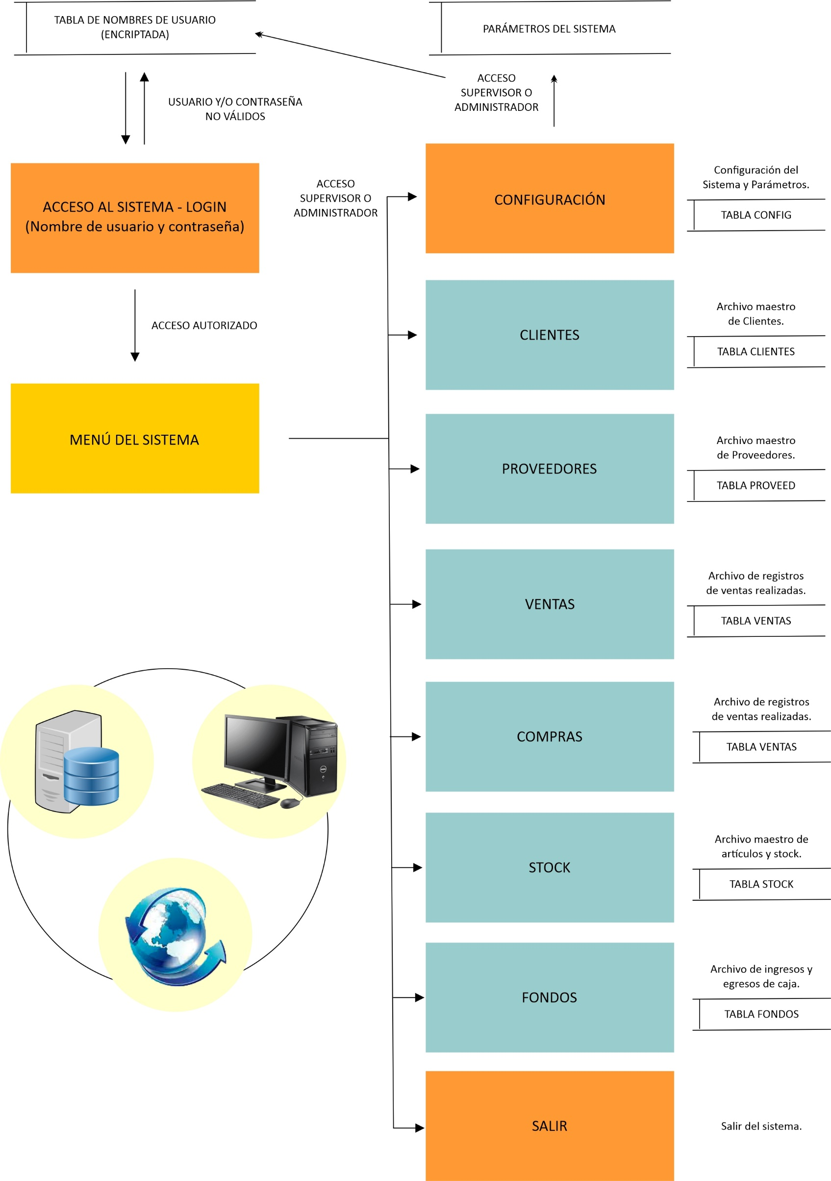
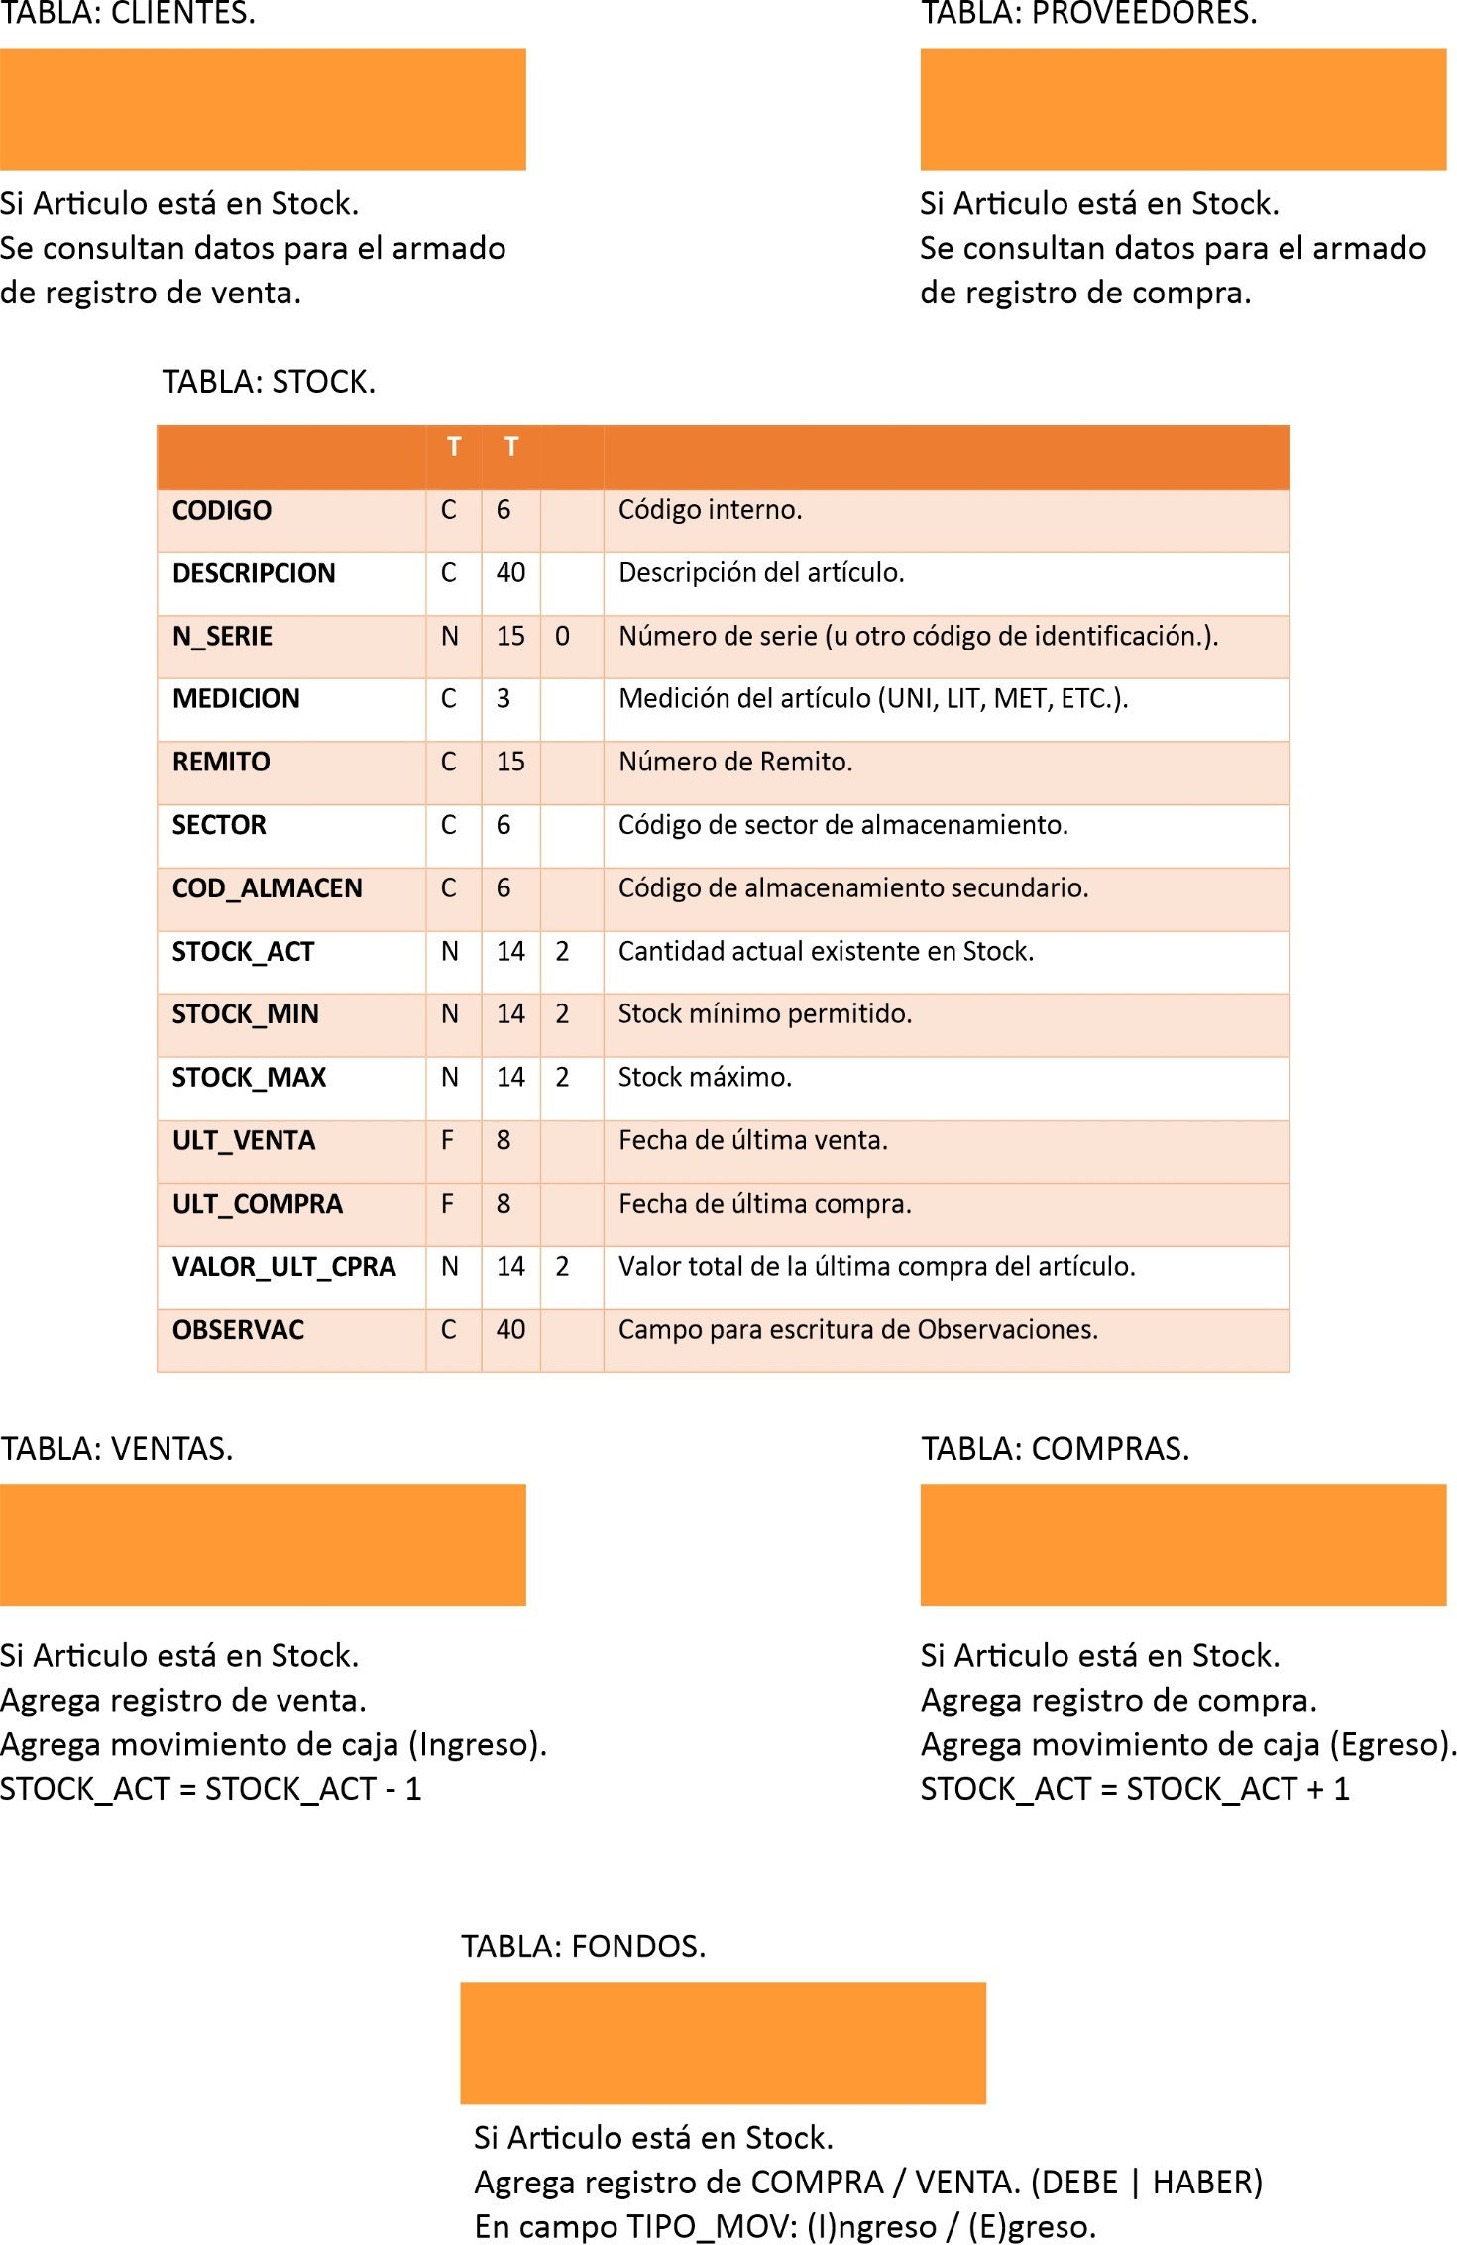
UTN.BA.
PROF. JULIÁN MARCELO ZAPPIA.

DIAGRAMA DEL SISTEMA REALIZADO (EXTENDIDO). | DIAGRAMA DE INTERACCIÓN EN MÓDULO DE STOCK DE INVENTARIO. | ESTRUCTURA DE BASES DE DATOS.

